SG-Free บานตรง-แบบอิสระ
 | โครงการสอบเทียบอาคารชลประทาน
 | สำนักบริหารจัดการน้ำและอุทกวิทยา กรมชลประทาน

1 | ข้อมูลทางกายภาพ
 | 1.1 ข้อมูลระบบส่งน้ำที่ตั้งของอาคาร
 | - ข้อมูลทั่วไปของอาคาร |  | อ่างเก็บน้ำแม่สาย |  | อาคาร | คลองส่งน้ำฝั่งขวา
 | - โครงการ |  | โครงการชลประทานแพร่
 | - ตำแหน่งที่ตั้ง กม. |  | 0+000 |  | คลองสายใหญ่
 | อำเภอ |  | เมือง |  | จังหวัด | แพร่
 | - พิกัด
 | - ลักษณะคลอง |  | ÿ คลองดิน |  | R คลองดาดคอนกรีต

 | 1.2 ข้อมูลอาคาร
 | - ชื่ออาคาร
 | - ประเภทบาน R ประตูระบายน้ำบานตรง (Sluice gate) |  |  |  |  | 1 | บาน
 |  |  | ขนาดบาน | กว้าง |  | 1.15 | เมตร
 |  |  |  | สูง |  | 1.50 | เมตร
 | - ระดับพื้น Inlet |  |  |  |  | - | เมตร (รทก.)
 | - ระดับพื้น Outlet |  |  |  |  | - | เมตร (รทก.)
 | - ระดับพื้นธรณีอาคาร |  |  |  |  | 192.55 | เมตร (รทก.)
 | - ปริมาณน้ำไหลผ่านสูงสุด |  |  |  |  | - | ลูกบาศก์เมตร/วินาที
 | - รัศมีความโค้งของบาน (สำหรับบานโค้ง) |  |  |  |  | - | เมตร

 | 1.3 รูปภาพอาคารชลประทาน |  | (**จำนวน ปตร. มีทั้งหมด 2 บาน )
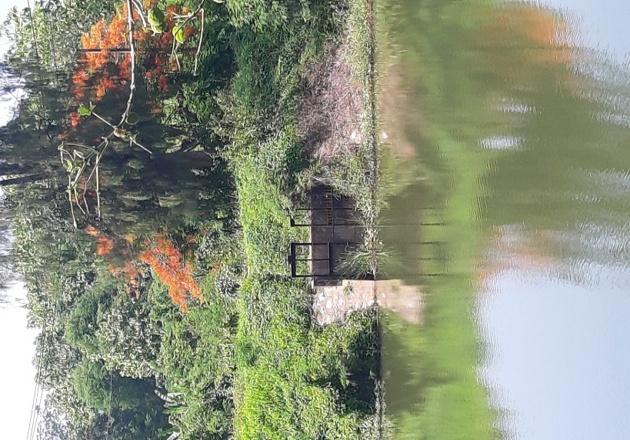

2 | ข้อมูลการสอบเทียบอาคารชลประทาน
 | R ประตูระบายน้ำบานตรง (Sluice gate)
 | R การไหลแบบอิสระ (Free flow)
 | สูตรการคำนวนสอบเทียบอาคาร

 | เมื่อ | Q = ปริมาณน้ำผ่านอาคาร (ลบ.ม./วินาที)
 |  | C = สัมประสิทธิ์ปริมาณน้ำเมื่อการไหลเป็นแบบอิสระ
 |  | L = ความกว้างของช่องประตูระบาย (เมตร)
 |  | Go = การเปิดบาน (เมตร)
 |  | H = ระดับน้ำด้านหน้าประตู - ระดับน้ำด้านท้ายประตู (เมตร)
 |  | g = ความเร่งเนื่องจากแรงโน้มถ่วง (เมตร/วินาที)

ที่ | ระดับน้ำ | ระดับ | H |  | ระยะเปิดบาน | Q | H/Go | Cd
 | ด้านเหนือน้ำ | ธรณี |  |  | (Go)
 | ม.(รทก./รสม.) | ม.(รทก./รสม.) |  |  | ม. | ลบ.ม./วินาที
1 | 194.17 | 192.55 | 1.62 | 5.6378 | 0.20 | 0.34 | 8.100 | 0.262
2 | 194.02 | 192.55 | 1.47 | 5.3649 | 0.40 | 0.67 | 3.668 | 0.271
3 | 193.93 | 192.55 | 1.38 | 5.2034 | 0.60 | 1.03 | 2.300 | 0.288
4 | 193.80 | 192.55 | 1.25 | 4.9523 | 0.80 | 1.29 | 1.563 | 0.283
5
6
7
8
9
10
11
12
13
14
15
 | หมายเหตุ เปิด ปตร. 1 บาน ในการสอบเทียบ

สอบเทียบอาคาร อ่างเก็บน้ำแม่สาย โครงการ ชลประทานแพร่
8.100 | 0.262
3.668 | 0.271
2.300 | 0.288
1.563 | 0.283

3 | ข้อมูลการเปิดบานในระดับต่างๆ

ที่ | ระดับน้ำ | ระดับธรณี | H | ระยะเปิดบาน | H/Go | Cd | ปริมาณน้ำไหลผ่าน
 | ด้านเหนือน้ำ |  |  | (Go)
 | ม.(รทก./รสม.) | ม.(รทก./รสม.) |  | ม. |  |  | ลบ.ม./วินาที
1 | 194.17 | 192.55 | 1.62 | 0.20 | 8.100 | 0.261 | 0.3382
2 | 194.02 | 192.55 | 1.47 | 0.40 | 3.675 | 0.277 | 0.6837
3 | 193.93 | 192.55 | 1.38 | 0.60 | 2.300 | 0.282 | 1.0115
4 | 193.80 | 192.55 | 1.25 | 0.80 | 1.563 | 0.284 | 1.2956
5
6
7

หมายเหตุ สามารถนำไปใช้คำนวณในการยกบานระบายที่ระดับต่างๆ โดยป้อนข้อมูลระดับด้านเหนือน้ำและระดับที่ต้องการยกบาน
 | จะสามารถทราบปริมาณน้ำไหลผ่านอาคารได้ (กรอกข้อมูลในช่องว่างเท่านั้น ยกเว้นช่องสีทึบ)
 | ** ใช้กรณีเปิด ปตร. 1 บาน

